表紙
この手順書一式を印刷するには、いったんPDFとして出力してから割付設定等を確認した上で実行すること。
ファイルメニューの「保存と送信」から「PDF/XPS」を選択、オプションにて「ブック全体」を指定して出力。
※このメモは印刷されません

Oracle Database 12cR1

Standard Edition (SE2) - 12.1.0.2.0-64bit

インストール手順書

所要時間 … 約１時間

 | 目次

 | １． | インストーラの実行
 | ２． | リスナーの再作成
 | ３． | パラメータ設定

１．インストーラの実行
１．インストーラの実行

 | インストール媒体の配置と結合

 | 下記２つのZIPファイルをワークフォルダに配置します。

 |  | ① | winx64_12102_SE2_database_1of2.zip
 |  | ② | winx64_12102_SE2_database_2of2.zip

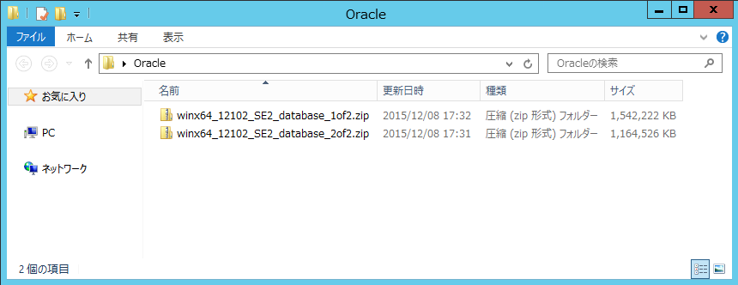

 | ２つのZIPファイルを展開し、①をベースに②の内容で上書きします。

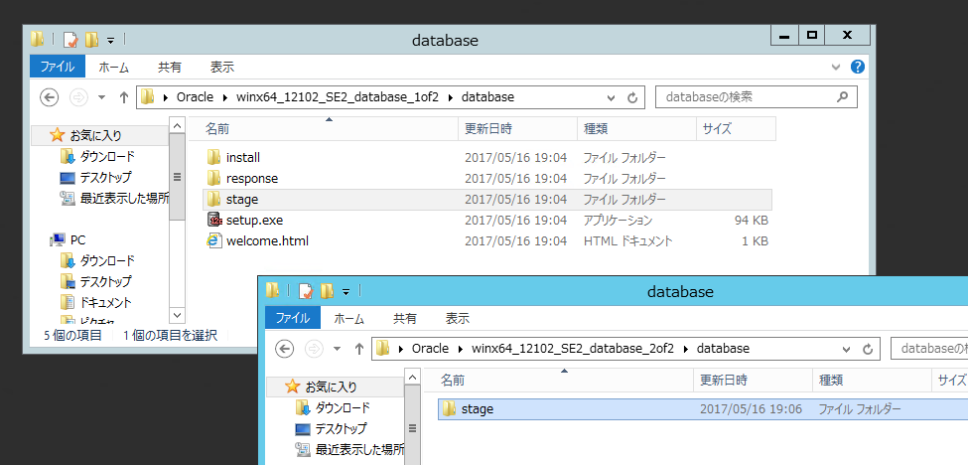
上書き

 | インストーラの実行

 | setup.exe を実行。
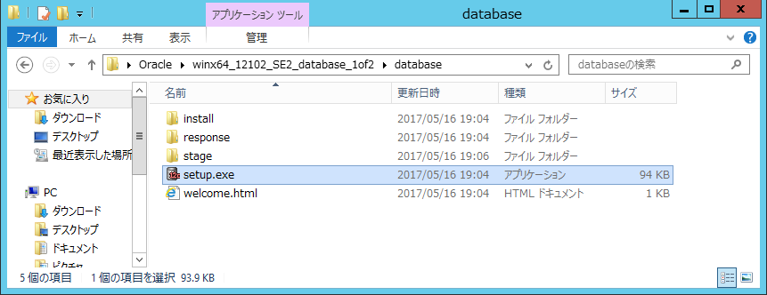

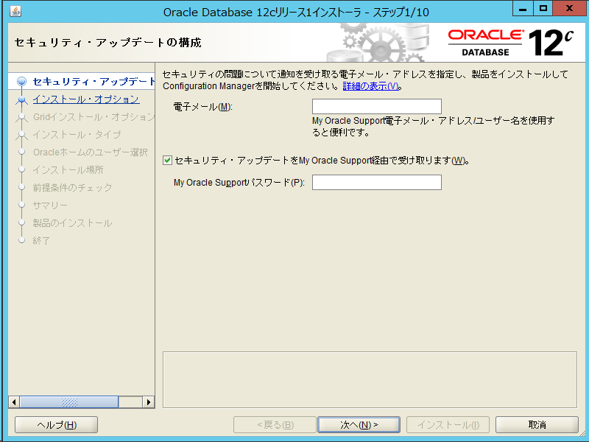

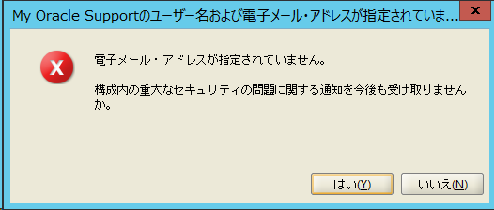

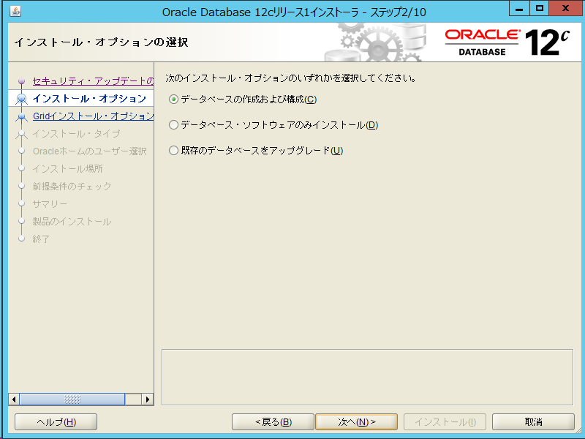

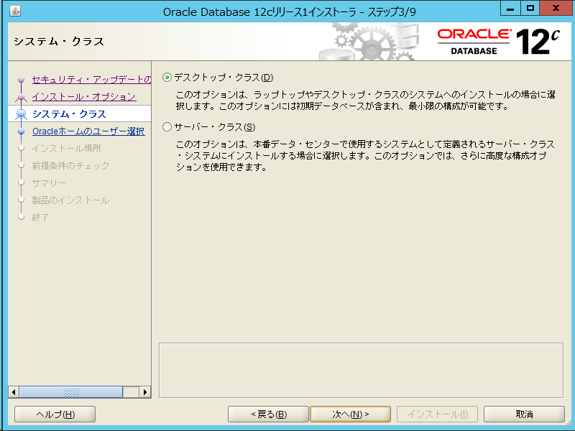

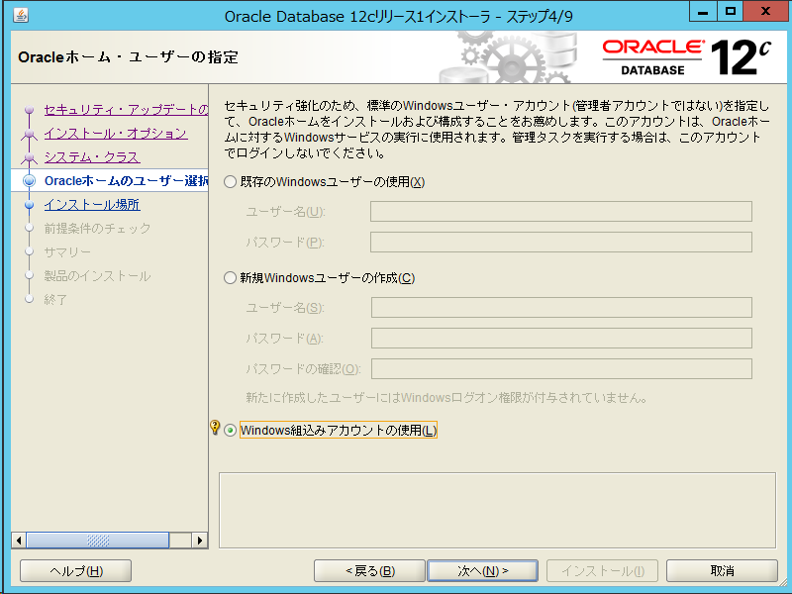

 | ※本番環境では顧客のニーズにより
 |  | 「既存のWindowsユーザーの使用」「新規Windowsユーザーの作成」を選択することもある

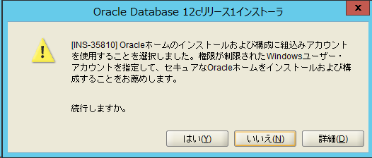

 | ※「既存のWindowsユーザーの使用」「新規Windowsユーザーの作成」を選択した場合は
 |  | Windowsのユーザーとして適切なパスワードを設定できているかどうか注意する

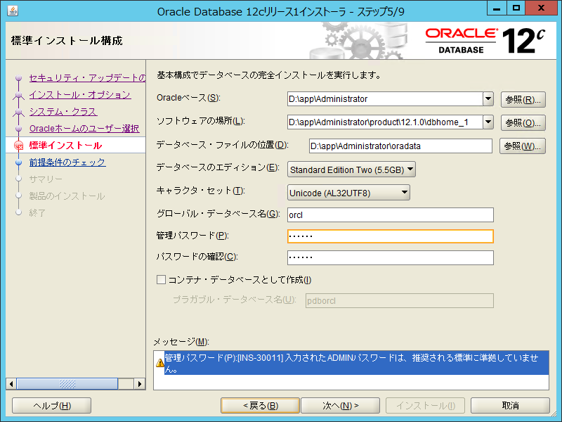
チェックを外す。
マルチテナント化を行わない。
system
※ ここに、プラガブル・データベース名 テキストボックスが表示されている場合は何も編集しない

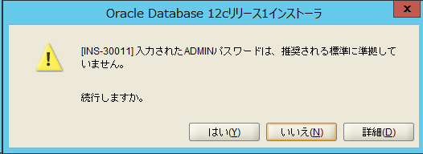

 | ▼ 前提条件のチェックを経て下記の画面に遷移する。設定や構成内容を確認し、問題がないことを確認。
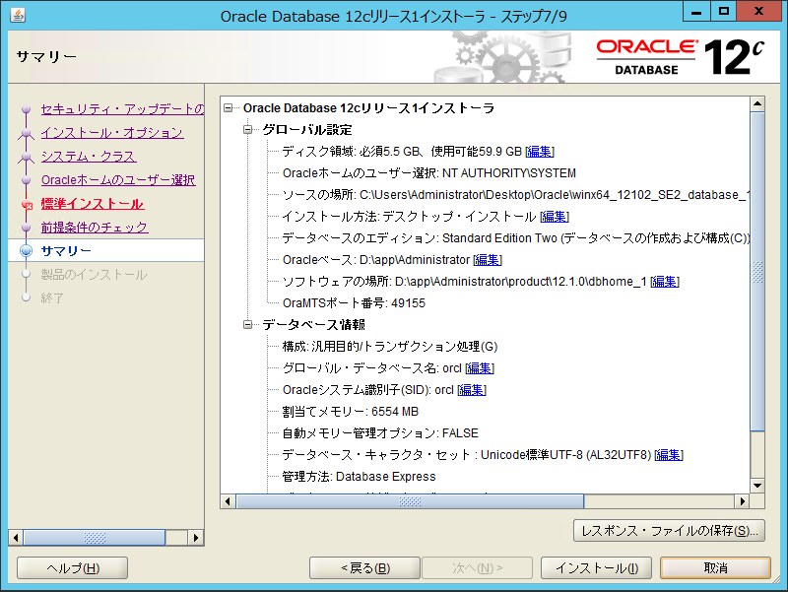

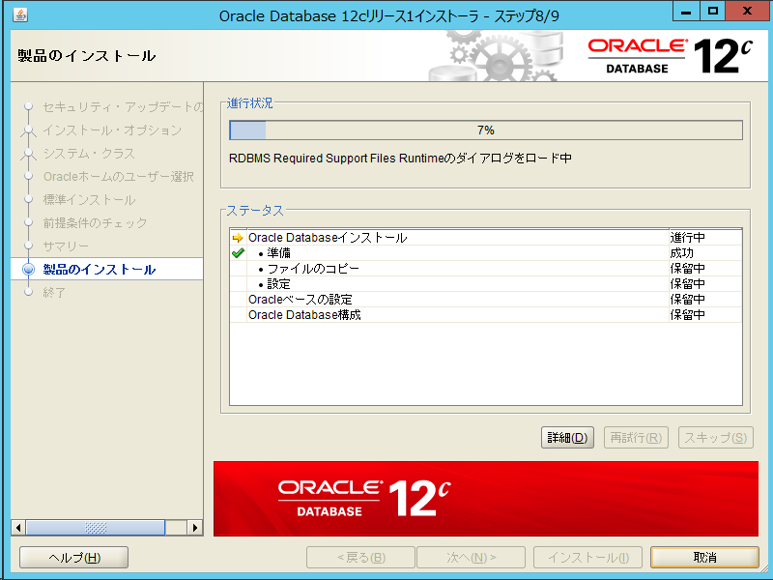
 |  |  |  | 製品のインストールが開始される。
 |  |  |  | （10分程度）

 |  |  |  | 完了したら「OK」を押下する。

 |  |  |  | インストールが成功したことを確認し、
 |  |  |  | 「閉じる」を押下する。

 | サービスのスタートアップ自動化

 | OracleOraDB12Home1TNSListener
 | OracleServiceORCL

右クリック

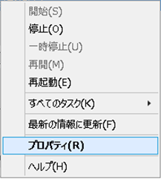

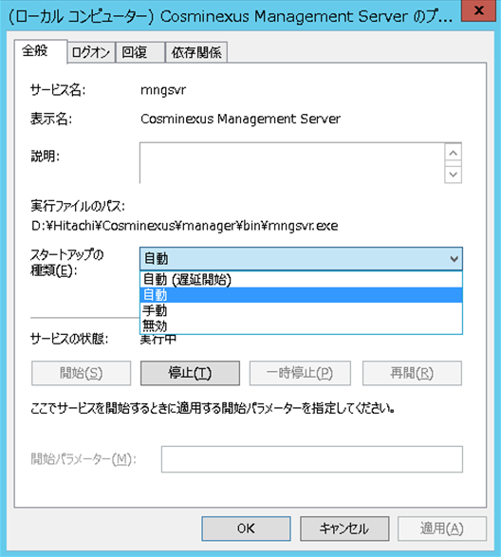

自動を選択

 | その他の「Oracle」で始まる名称のサービスは、「手動」に設定し、停止する

２．リスナーの再作成
２．リスナーの再作成

 | リスナーの削除

 | Net Configuration Assistantを起動する
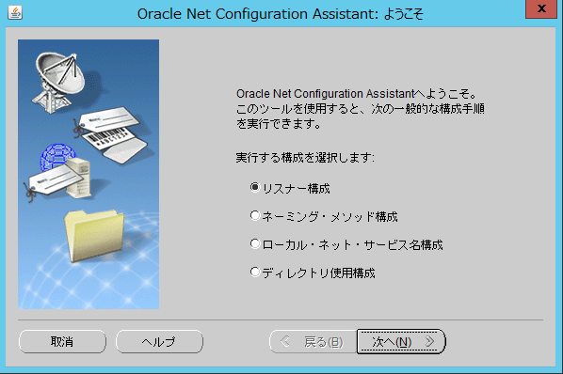

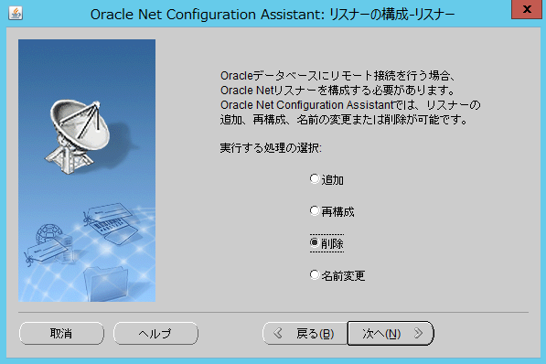

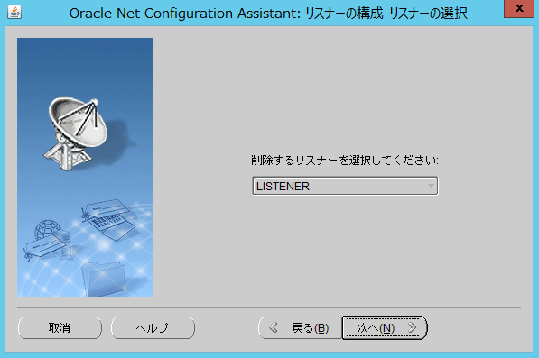

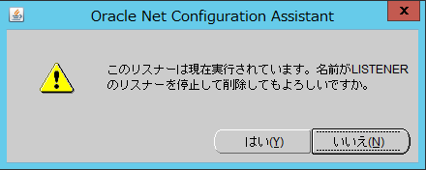

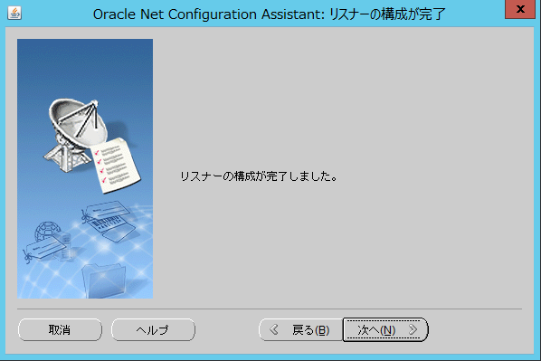
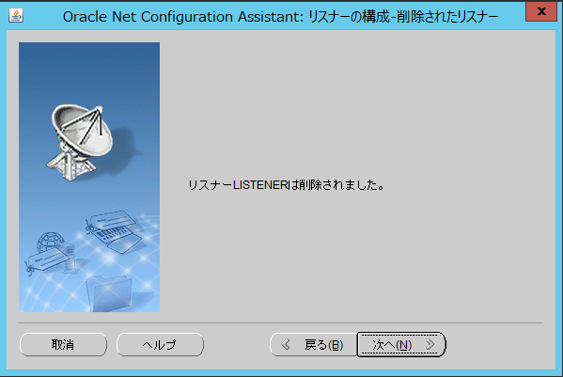

 | リスナーの削除

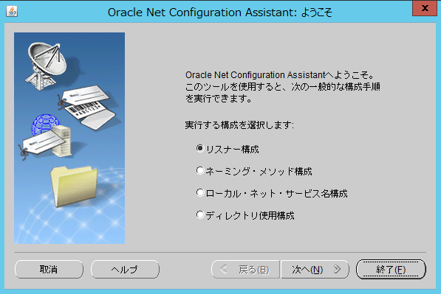

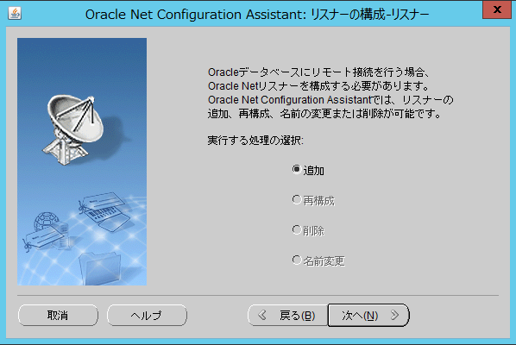

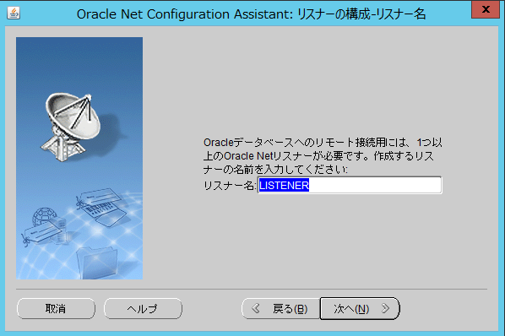

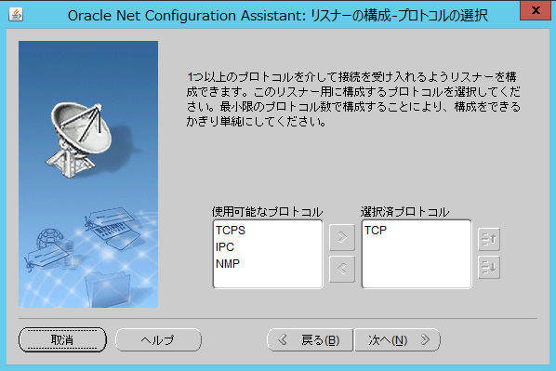

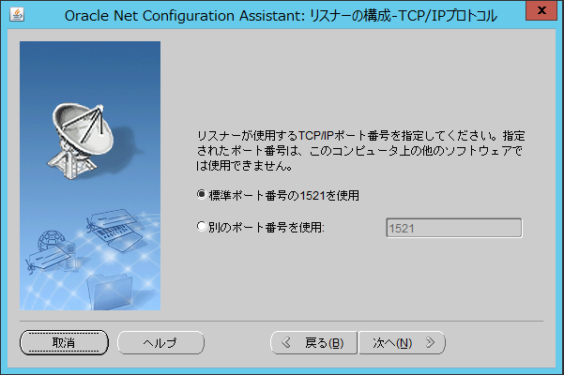

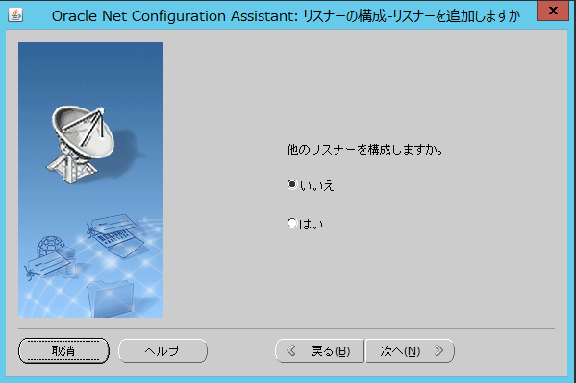

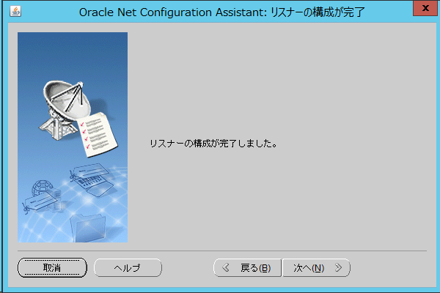

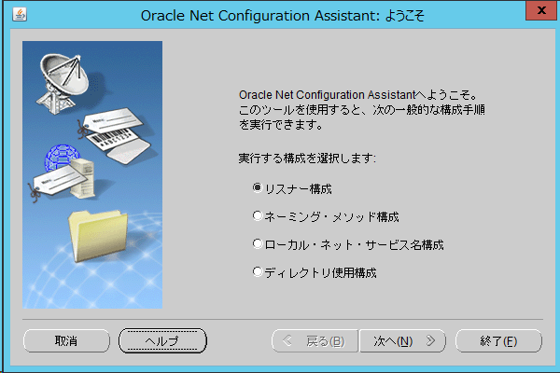

再起動

